Лист1
 | Тестовое задание - оформите данный файл в новом онлайн-документе (Нажмите Файл - Создать копию. Название файла PPC Junior Имя Фамилия. В документе укажите свои контактный телефон, эл. почту и ссылку на резюме. ПРОСЬБА выполнить задание в течении 2-х рабочих дней. Включите совместный доступ к файлу по ссылке и отправьте ссылку на файл adwservice.com.ua@gmail.com
 | Место жительства: город, район проживания. (Киев, район Голосеевский, м. Выставочный центр)
 | Время пути (минут): от вашего дома к нашему офису, наш адрес Киев, ул. Бориса Гмыри, 8Б. ( 35 минут пешком + метро) |  |  |  |  |  |  | Телефон: 0505917399 |  | Почта: anton.lys96@gmail.com |  | Ссылка на резюме: https://github.com/Lysenko96/repo/blob/master/CV_Anton_Lysenko.pdf

1. | В нескольких предложениях опишите почему выбрали сферу контекстной рекламы. К чему стремитесь? Какие навыки помогут вам освоить специальность? |  |  |  |  |  |  |  | Стремлюсь увеличить навыки работы с google сервисами |  |  |  | Навык самообучение и усидчивость
2. | Необходимо продать партию телефонов iphone x. Определите целевую аудиторию и опишите почему Вы так считаете? Составьте 3-4 варианта объявления с учетом требований Google Adwords.
3. | Вставьте пропущенные значения
 |  |  |  |  |  |  |  |  | Предположим, путешественникам. У путешественников есть определенная потребность. Например, делать фотографии, оперативно выкладывать контент, покупать билеты на различных сайтах aviasales.ru, бронировать себе гостиницы и так далее. В данном случае мы можем показать преимущества определенного товара именно для путешественника: «Ребята, с этим телефоном вы можете легко сделать фотки и постить их. Вы можете сделать на свой iPhone в хорошем разрешении 1000 фотографий. Вы едете в путешествие и вам не нужен фотоаппарат – вам достаточно телефона». | Итак, первое – предприниматели. Кто еще это может быть? Это могут быть студенты. Люди, которые фактически хотят iPhone, но у них, например, денег нет. Они его хотят, потому что это модный гаджет, который везде есть. Это аудитория, которая, скорее всего, может покупать iPhone в кредит. Абсолютно другая аудитория, противоположная предыдущей. | Следующая группа, которой мы можем продавать iPhone – людям, увлекающимся экстремальным спортом. Классный гаджет, который можно опять же брать с собой везде. Снимать фото, видео, слушать музыку на нем, но при этом, что для этой аудитории важно?Им важно, чтобы этот телефон был защищен. В данном случае мы можем продавать телефоны iPhone с защитными чехлами именно для экстрима. Такие небьющиеся чехлы, которые можно бросать на пол, в воду, а с телефоном вообще ничего не произойдет: он не запылится, не намокнет, не разобьется и так далее. Вы говорите: «Хотите защитить свой iPhone? Хотите модный гаджет, но при этом вы в постоянном движении и переживаете, что вы его разобьете? Для вас есть специально модернизированный iPhone с супер-чехлом»
 |  | Цена за клик, грн. | Количество показов | CTR, % | Клики | Стоимость, грн. |  |  | Группы объявлений
 | Группа объявл. 1 | 4.5 | 1020 | 29.41 | 300 | 1350 |  |  | Телефон с дополнительным инструментарием для фотографирования, т.к. берут его чтобы фоткаться | Телефон с периферией для предпринимателей, чтобы за один раз купить весь набор, и для студентов телефон в кредит | Телефон с чехлом и защитным стеклом
 | Группа объявл. 2 | 12.34 | 2564 | 11.97 | 307 | 3788.38
 | Группа объявл. 3 | 1.05 | 3000 | 13.33 | 400 | 420
 | Итого | 17.89 | 6584 | 54.71 | 1007 | 5558.38

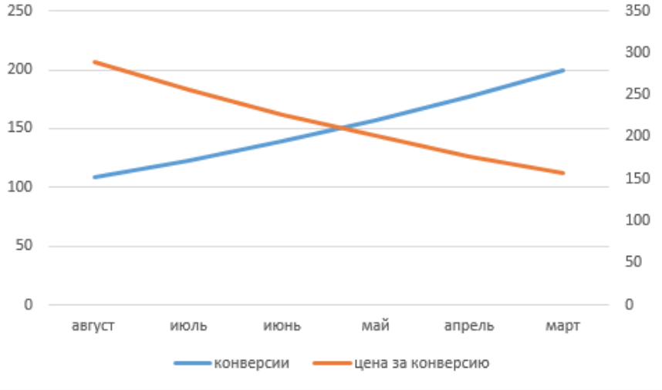
4. |  |  |  |  |  | Следующий график показывает результаты деятельности клиента в течение нескольких месяцев в кампании Google. Синий - количество заказов, оранжевый - средняя стоимость за конверсию.
 |  |  |  |  |  | - Опишите, что, по вашему мнению, изменилось в ходе деятельности? |  |  |  | Увеличение CTR и уменьшение стоимости за клик
 |  |  |  |  |  | - Как вы думаете, что могло повлиять на эти результаты? |  |  |  | товар на который происходит конверсия не изменяет свою цену
 |  |  |  |  |  | - Изменился ли маркетинговый бюджет кампании Google в течение нескольких месяцев? Если да, то сколько?
 |  |  |  |  |  |  |  |  |  |  | 110 * 210 = 23100
 |  |  |  |  |  |  |  |  |  |  | 300 * 160 = 48000
 |  |  |  |  |  |  |  |  |  |  | Маркетинговый бюджет увеличился на 24900

5. | Keyword | Показы | Клики | Расходы | Конверсии | Стоимость | Коэффициент
 | rolex | 301484 | 4596 | 5248 | 50 | 57.09 | 1.52
 | used rolex | 91002 | 6089 | 4693 | 105 | 80.93 | 5.16
 | used rolex men watches | 65342 | 5569 | 3628 | 125 | 81.43 | 5.55
 | certified used rolex | 30735 | 2872 | 4725 | 76 | 125.03 | 15.37
 | used rolex ladies watch | 48963 | 2789 | 2698 | 45 | 43.53 | 5.510283275
 | men rolexs | 285639 | 5693 | 6325 | 20 | 22.22 | 2.214333477
 | datejust men rolex | 15693 | 1698 | 3269 | 56 | 107.81 | 20.83094373
 | mens watches | 1654789 | 11563 | 25698 | 9 | 20 | 1.552947234
 | Total & Averages | 2493647 | 40869 | 56284 | 486

 | 1. Какое ключевое слово имело лучшую стоимость конверсии? |  |  | certified used rolex
 | 2. Какое ключевое слово имеет самый высокий коэффициент кликов? |  |  | datejust men rolex
 | 3. Почему, по вашему мнению, существует разница в количестве воздействий в первых трех ключевых словах? |  |  |  |  | Чем точнее запрос, тем меньше результатов поиска
 | 4. Почему, по вашему мнению, существует разница в коэффициенте конверсии между словом rolex и используемым временем слова rolexs men? |  |  |  |  |  |  | Товар расчитан на разные целевые аудитории
 | 5. Если бюджет остается постоянным, какие изменения вы бы рекомендовали сделать кампанию более эффективной для клиента? |  |  |  |  |  | 1. увеличить количестов реклам и увеличить цену товара
 |  |  |  |  |  |  | 2. увеличить количестов реклам и оставить цену товара
 |  |  |  |  |  |  | 3. увеличить количестов реклам и уменшить цену товара
 |  |  |  |  |  |  | Следить за изменением бюджета после каждого случая, затем сравнить с изначальным бюджетом

